상품제안서
루마 알루미늄 북마크 눈금자 | 상품코드: S04805

 |  |  |  |  |  |  | 02-713-8555 | www.synergygift.co.kr
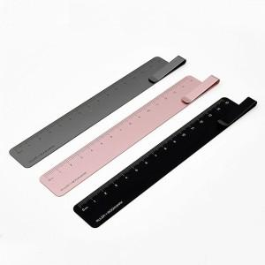 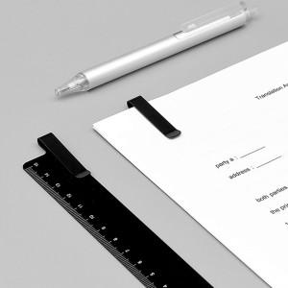 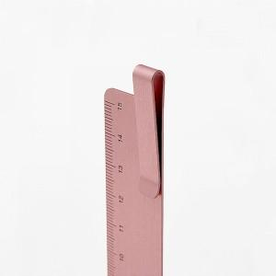

【상세/제작정보】 | 책갈피 클립 디자인으로 책꽂이 역할이 가능한 15cm 눈금 자

【인쇄/포장옵션】 | 레이저 / OPP(비닐)

【공급단가】 | 수량 | 100~ | 300~ | 500~ | 1,000~ | 2,000~
*VAT별도 | 단가 | 6,130원 | 5,900원 | 5,680원 | 5,450원 | 5,310원

【상품 URL】 | https://www.synergygift.co.kr:443/src/goods_detail.php?gdno=18225

